Hoja1
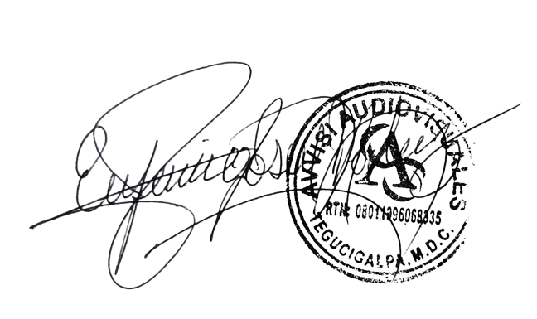

Avvisi Audiovisuales

Colonia Víctor F Ardon casa 6 Bloque D
Tegucigalpa M.D.C, Teléfono: 32490824
Correo. avvisiaudio@gmail.com RTN 08011996068335

COTIZACION DE SERVICIOS
 |  |  |  |  |  | Cotizacion N°
 |  |  |  |  |  | 2025-212

Avvisi Audiovisuales cuenta con gran experiencia en eventos de salón, publicidad y Marketing por lo cual se les dará una cotización puntual de los servicios requeridos.

 | Cliente |  | Cristian Alcides Portillo | Ejecutivo de Venta | Carlos Cruz
 | Lugar del Evento |  | Tegucigalpa / Mall Multiplaza | RTN
 | Fecha Emitida | Tiempo | Fecha Cotizada | Tipo de evento |  | N° Invitados
 | 2024-07-16 | 1 dia | 4 de agosto | Lanzamiento de Marca |  | No definido
 | Cantidad | Dias | Descripción |  | Unidad | Total
 | 1 | 1 | Pantalla led 6 x 3 metros P 3.91 |  | L32,000.00 | L32,000.00
 | 1 | 1 | Audio tipo barra para eventos corporativos |  | L7,000.00 | L7,000.00
 | 2 | 1 | Microfonos Inalambricos Shure sm58 |  | L500.00 | L1,000.00
 | 10 | 1 | Mesas cocteleras con mantel fusia |  | L500.00 | L5,000.00
 | 1 | 1 | Tarima de 8 x 2.50 metros |  | L11,000.00 | L11,000.00
 | 60 | 1 | Boquitas en cristaleria |  | L170.00 | L10,200.00
 | 2 | 1 | Meseros |  | L800.00 | L1,600.00
 | 65 | 1 | Cocteles |  | L150.00 | L9,750.00
 | 1 | 1 | barra para cocteles |  | L2,500.00 | L2,500.00
 | 20 | 1 | Botellas de Agua |  | L35.00 | L700.00
 |  |  |  |  |  | L-
TIEMPO DE MANTENIMIENTO DE OFERTA: 30 DÍAS
1) El uso del equipo dependerá del montaje a realizar según las especificaciones del
cliente tomando en cuenta lugar, número de personas y duración.
2) La siguiente es una descripción de algunos servicios dentro del presupuesto:
resupuesto, personal de staff, presupuesto de operación, impuestos y permisos del montaje.
3) Los precios en esta cotización están sujetos a cambios según la logística que se maneje por parte de la organización de la actividad. El 50% del adelanto antes del evento y el 50% faltante terminado el sound check y el montaje o una cantidad acordada entre las partes.
4) El caso de que se cancele el evento se tendrá que dar un aviso 4 das antes para la devolución del dinero.
5) Cualquier daño al equipo causado por los invitados o participantes del evento, se reconocerá un porcentaje del valor del mismo según la gravedad del caso.
6) Si surge alguna consulta puede comunicarse al 32490824 y visitar nuestra página de Facebook https://www.facebook.com/Avvisicorporation/
 |  |  |  |  | SubTotal | L80,750.00
 |  |  |  |  | ISV | L12,112.50
 |  |  |  |  | Total | L92,862.50

______________________________ Lic. Eufemio Josue Martinez Galo
Avvisi Audiovisuales
______________________________
Representante

